業務フロー
システム名 |  |  | システム種別 |  | 基本設計書 |  | 作成者 | 作成日 | 更新者 | 更新日 | 版数
POSサーバー |  |  | POSサーバ |  |  |  | DuNT | 2023-06-07 | LoiLV | 2024-12-31 | 0.11

機能カテゴリ |  | 45_商品管理（新規）設定 |  | 項目 |  | 概要設計 | 業務フロー

 | ●1_自動釣銭機

●●
画面表示
●●
モーダル表示

●●
処理機能
本来なら、処理内で分岐もあるとは思いますが、今回は、分岐処理についても、一括で処理機能と定義しています。
●●
音声ファイル

 | ●1_レジ周辺機器

セカンドディスプレイ
●●
セカンドディスプレイ画面表示
スキャナー
●●
スキャナー

スキャナー
自動釣銭機
●●
自動釣銭機
プリンター
●●

磁気カードリーダー
磁気カードリーダー
エフケイシステム 両面双方向読み取り MJR-100

 | ●外部連携

●●
API連携
本来ならDBですが、DBの意味で使用しています。
●●
他のフローへの連携

●●
端末内DB
設定関連などのDB
最新
ボタン名

最新
分岐・判定

●●
他の機能への連携

機能概要
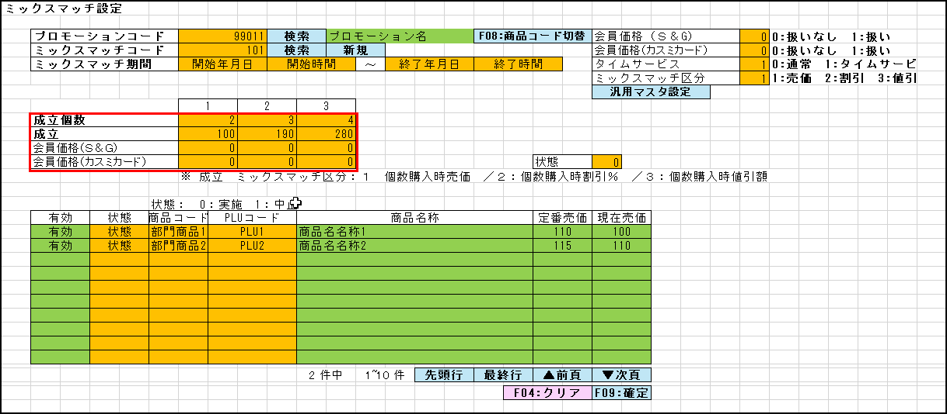
 |  |  | システム種別 |  | 基本設計書 |  | 作成者 | 作成日 | 更新者 | 更新日 | 版数
POSサーバー |  |  | POSサーバ |  |  |  | DuNT | 2024-12-17 | LoiLV | 2024-12-31 | 0.11

機能カテゴリ |  | 45_商品管理（新規）設定 |  | 項目 |  | 概要設計 | 機能概要

 | 01_商品管理

X1_メニュー機能
ID Menu item MF045-この機能は、管理者および本部のアクセス権を持つログインユーザーのメニューにのみ表示する。

45_商品管理（新規）設定

店舗共通機能を実行する。複数の店舗を選択可能とする。
画面には以下の2つのエリアを表示する。
店舗選択エリア、商品情報表示エリア
初期表示では、店舗選択エリアのみ操作可能とし、他のエリアは無効化（操作不可）とする。対象店舗を選択後、他のエリアの操作が可能になる。
 | FC4501_商品管理（新規）設定 |  |  |  |  |  |  |  |  |  |  | 1
 |  |  |  |  |  |  |  |  |  |  |  | 2
 |  |  |  |  |  |  |  |  |  |  |  | 3
画面初期化
 |  |  |  |  |  |  |  |  |  |  |  | 4
 |  |  |  |  |  |  |  |  |  |  |  | 5
 |  |  |  |  |  |  |  |  |  |  |  | 6
 |  |  |  |  |  |  |  |  |  |  |  | 7
 |  |  |  |  |  |  |  |  |  |  |  | 8
 |  |  |  |  |  |  |  |  |  |  |  | 9
 |  |  |  |  |  |  |  |  |  |  |  | 10
[単品値引き除外]、[小計マニュアル値引き除外]、[会員価格方式]の情報一覧を取得し、項目にデータを埋め込む。
 |  |  |  |  |  |  |  |  |  |  |  | 11
 |  |  |  |  |  |  |  |  |  |  |  | 12
 |  |  |  |  |  |  |  |  |  |  |  | 13
KN0118
ドロップダウンリスト情報取得機能
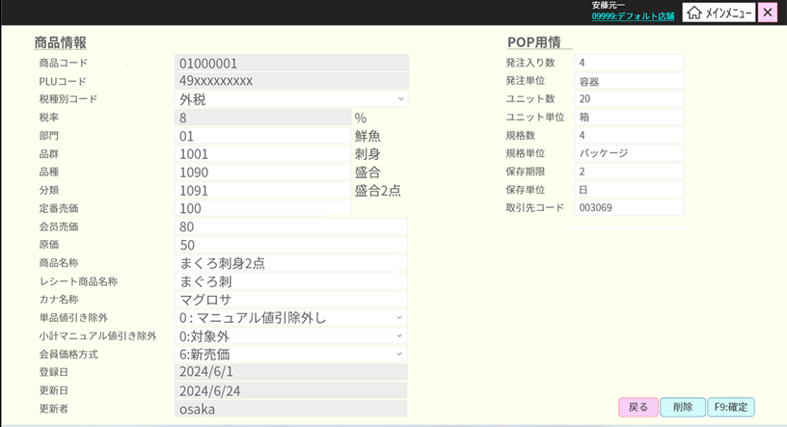
 |  |  |  |  |  |  |  |  |  |  |  | 14
AP1503
get code master
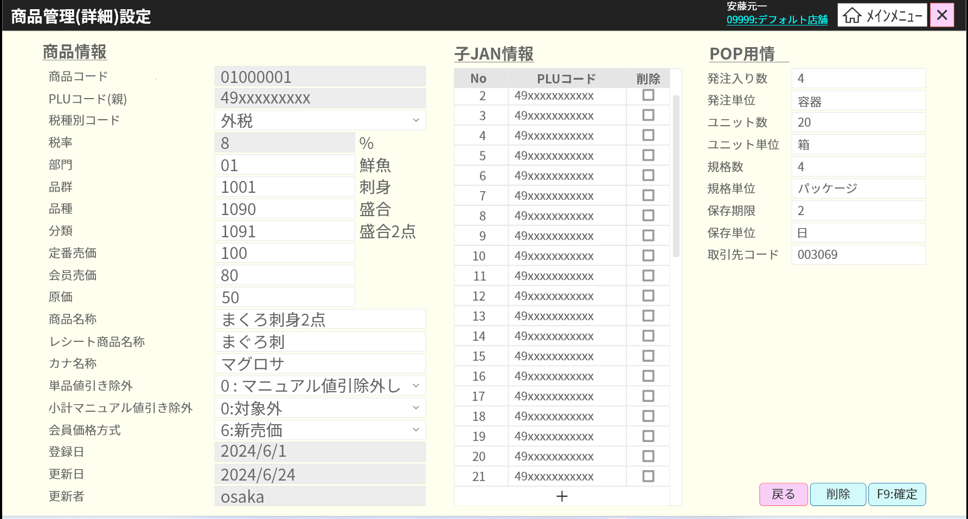
 |  |  |  |  |  |  |  |  |  |  |  | 15
初期表示：
[商品情報]エリア:
・[商品コード]：8桁のコードを入力可能とする。 {00000}{部門コードの2桁}{6 商品コードの6桁} (カスミ様)
・[PLUコード(親)]：商品のPLUコードを入力可能とする。最大13桁。「0」を追加して13桁になる。
・[税種別コード]：税種別コードの一覧を含むドロップダウンリスト
・[税率]: 税率を表示するテキストビュー [税種別コード]で選択した税種別によって異なる。
・[部門]: 部門コードを入力するテキストボックス。入力必須で数字のみ入力可能。2桁まで頭に0を自動的に追加する。フォーカスアウトすると、入力されたコードに従って部門名称を隣のテキストビューに表示する。存在していない場合、「データが見つかりませんでした。」を表示する。
・[品群]: 品群コードを入力するテキストボックス。入力必須で数字のみ入力可能。4桁まで頭に0を自動的に追加する。フォーカスアウトすると、入力されたコードに従って品群名称を隣のテキストビューに表示する。存在していない場合、「データが見つかりませんでした。」を表示する。
・[品種]：品種コードを入力するテキストボックス。入力必須で数字のみ入力可能。4桁まで頭に0を自動的に追加する。フォーカスアウトすると、入力されたコードに従って品種名称を隣に表示する。存在していない場合、「データが見つかりませんでした。」を表示する。
・[分類]:分類コードを入力するテキストボックス。入力必須で数字のみ入力可能。4桁まで頭に0を自動的に追加する。フォーカスアウトすると、入力されたコードに従って分類名称を隣に表示する。存在していない場合、「データが見つかりませんでした。」を表示する。
・[定番売価]: 定番売価を入力するテキストボックス。入力必須、数字のみ入力可能、最大6桁。
SC0102画面の項目をご参照ください。
イベント：
・クリアボタンをタッチした場合：画面を初期状態に戻す
・確定ボタンをタッチする時、商品新規作成APIを実行する。
・13桁のPLUコードを入力したか、PLUコード入力項目からフォーカスアウトした時に、商品が存在しているかを確認する。
+商品が存在している場合、「マスタに同一レコードが存在します。」を表示する。
+ 商品が存在していない場合、他の情報を入力可能とする。
 |  |  |  |  |  |  |  |  |  |  |  | 16
 |  |  |  |  |  |  |  |  |  |  |  | 17
 |  |  |  |  |  |  |  |  |  |  |  | 18
 |  |  |  |  |  |  |  |  |  |  |  | 19
 |  |  |  |  |  |  |  |  |  |  |  | 20
 |  |  |  |  |  |  |  |  |  |  |  | 21
 |  |  |  |  |  |  |  |  |  |  |  | 22
KN0117
税種別一覧取得機能
AP0113
get list type of tax
 |  |  |  |  |  |  |  |  |  |  |  | 23
 |  |  |  |  |  |  |  |  |  |  |  | 24
 |  |  |  |  |  |  |  |  |  |  |  | 25
 |  |  |  |  |  |  |  |  |  |  |  | 26
 |  |  |  |  |  |  |  |  |  |  |  | 27
 |  |  |  |  |  |  |  |  |  |  |  | 28
 |  |  |  |  |  |  |  |  |  |  |  | 29
 |  |  |  |  |  |  |  |  |  |  |  | 30
 |  |  |  |  |  |  |  |  |  |  |  | 31
SC0102
商品管理（新規）設定画面
 |  |  |  |  |  |  |  |  |  |  |  | 32
 |  |  |  |  |  |  |  |  |  |  |  | 33
 |  |  |  |  |  |  |  |  |  |  |  | 34
 |  |  |  |  |  |  |  |  |  |  |  | 35
 |  |  |  |  |  |  |  |  |  |  |  | 36
 |  |  |  |  |  |  |  |  |  |  |  | 37
 |  |  |  |  |  |  |  |  |  |  |  | 38
 |  |  |  |  |  |  |  |  |  |  |  | 39
 |  |  |  |  |  |  |  |  |  |  |  | 40
クリア
 |  |  |  |  |  |  |  |  |  |  |  | 41
F09：確定
PLUコードの13桁を入力したか、PLUコード入力項目からフォーカスを外した場合
 |  |  |  |  |  |  |  |  |  |  |  | 42
 |  |  |  |  |  |  |  |  |  |  |  | 43
 |  |  |  |  |  |  |  |  |  |  |  | 44
 |  |  |  |  |  |  |  |  |  |  |  | 45
 |  |  |  |  |  |  |  |  |  |  |  | 46
KN4501
商品追加機能
AP4501
add product
 |  |  |  |  |  |  |  |  |  |  |  | 47
01
 |  |  |  |  |  |  |  |  |  |  |  | 48
 |  |  |  |  |  |  |  |  |  |  |  | 49
 |  |  |  |  |  |  |  |  |  |  |  | 50
 |  |  |  |  |  |  |  |  |  |  |  | 1
 |  |  |  |  |  |  |  |  |  |  |  | 2
 |  |  |  |  |  |  |  |  |  |  |  | 3
KN4502
商品存在バリデーションチェック
AP4502
商品存在
 |  |  |  |  |  |  |  |  |  |  |  | 4
 |  |  |  |  |  |  |  |  |  |  |  | 5
 |  |  |  |  |  |  |  |  |  |  |  | 6
 |  |  |  |  |  |  |  |  |  |  |  | 7
 |  |  |  |  |  |  |  |  |  |  |  | 8
 |  |  |  |  |  |  |  |  |  |  |  | 9
 |  |  |  |  |  |  |  |  |  |  |  | 10
 |  |  |  |  |  |  |  |  |  |  |  | 11
 |  |  |  |  |  |  |  |  |  |  |  | 12
 |  |  |  |  |  |  |  |  |  |  |  | 13
 |  |  |  |  |  |  |  |  |  |  |  | 14
 |  |  |  |  |  |  |  |  |  |  |  | 15
 |  |  |  |  |  |  |  |  |  |  |  | 16
 |  |  |  |  |  |  |  |  |  |  |  | 17

